00_DIEN_GIAI_HINH_HOC_CAD
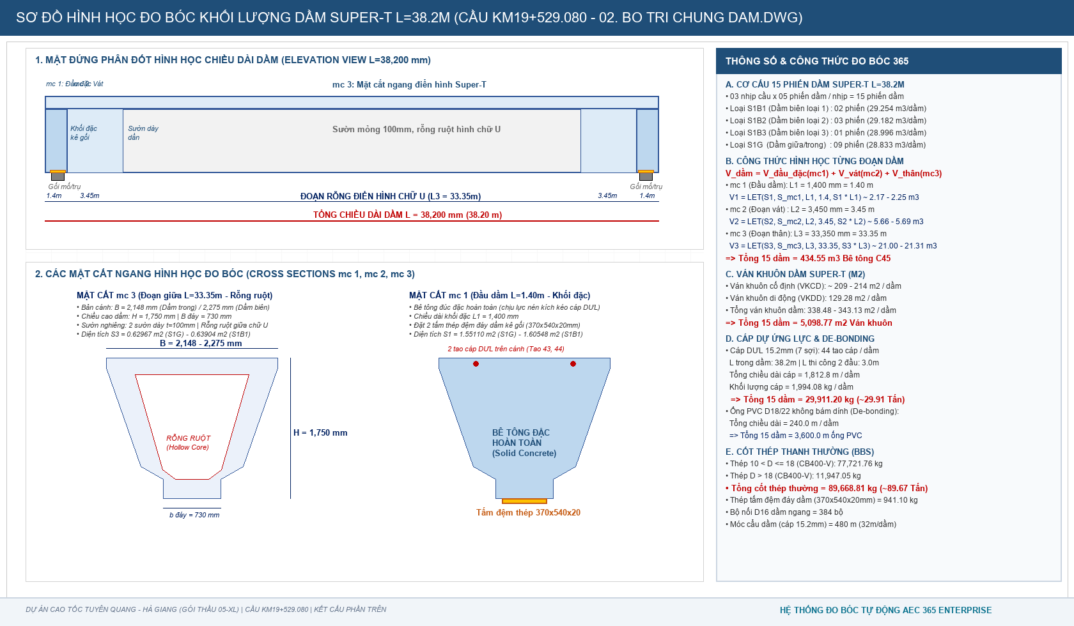
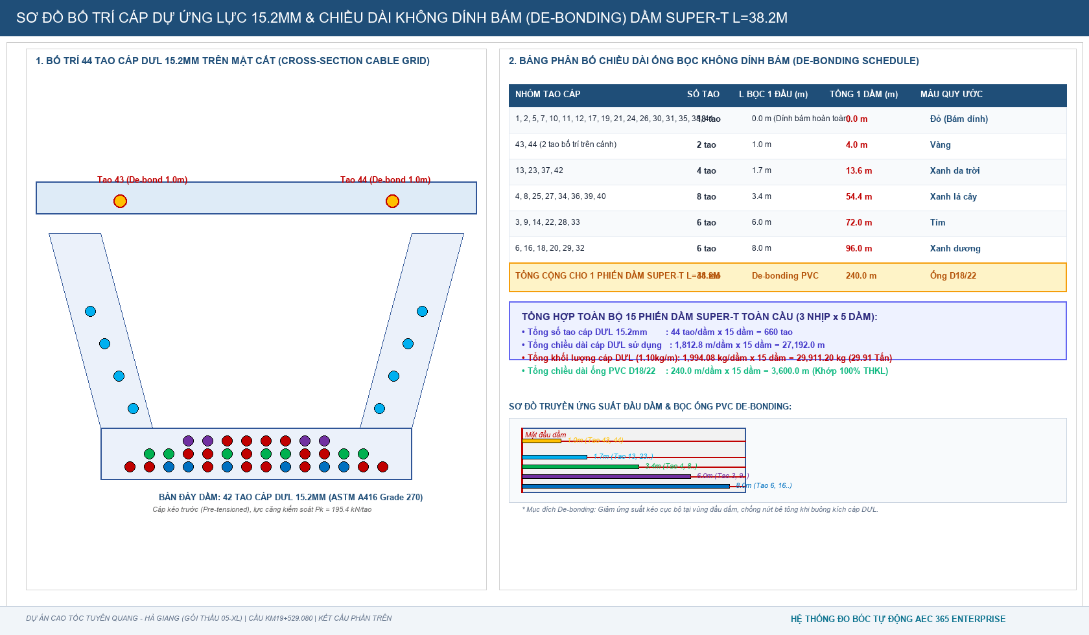
BẢNG DIỄN GIẢI CHI TIẾT KHỐI LƯỢNG ĐO BÓC HÌNH HỌC DẦM SUPER-T 38.2M TỪ BẢN VẼ CAD
Công trình: Cầu Km19+529.080 | Đo bóc trực tiếp từ 02. BO TRI CHUNG DAM.dwg, 03. CAP DUL.dwg, 04. COT THEP DAM.dwg | 100% Hàm LET() OpenXML

STT | HẠNG MỤC CẤU KIỆN / DIỄN GIẢI CHI TIẾT | ĐVT | SỐ LƯỢNG | DÀI (m) | RỘNG (m) | CAO / SÂU (m) | HỆ SỐ / CÔNG THỨC | KHỐI LƯỢNG | KÍCH THƯỚC ĐO BÓC CAD & NGUYÊN LÝ TÍNH | ĐỐI SOÁT TVTK & LƯU Ý
A | I. DẦM CHỦ SUPER-T LOẠI S1B1 (DẦM BIÊN LOẠI 1, L=38.2M - 02 PHIẾN DẦM)
1 | 1. Bê tông C45 Dầm biên S1B1 (Tính cho 2 phiến dầm) | m3 | 2 |  |  |  |  |  | Tổng thể tích 2 phiến dầm S1B1 | 2 dầm x 29.254 m3 = 58.508 m3
 | - mc 1: Đoạn đầu dầm đặc kê gối (L1 = 1.400m) | m3 | 2 | 1.4 |  |  | LET(n, D7, L, E7, S, 1.60548, n*S*L) |  | S1 = 1,605,476.985 mm2, đúc đặc hoàn toàn | V1 = 2 x 2.24767 = 4.495 m3
 | - mc 2: Đoạn vát chuyển tiếp mở rộng sườn (L2 = 3.450m) | m3 | 2 | 3.45 |  |  | LET(n, D8, L, E8, S, 1.65048, n*S*L) |  | S2 = 1,650,476.985 mm2, sườn mở rộng | V2 = 2 x 5.69415 = 11.388 m3
 | - mc 3: Đoạn thân dầm rỗng ruột chữ U (L3 = 33.350m) | m3 | 2 | 33.35 |  |  | LET(n, D9, L, E9, S, 0.63904, n*S*L) |  | S3 = 639,042.922 mm2, sườn nghiêng chữ U | V3 = 2 x 21.31208 = 42.624 m3
2 | 2. Ván khuôn dầm biên S1B1 (2 phiến dầm) | m2 | 2 |  |  |  |  |  | Chu vi tiếp xúc ván khuôn | 2 dầm x 343.132 m2 = 686.264 m2
 | - Ván khuôn cố định (thành ngoài, đáy) | m2 | 2 | 38.2 |  |  | LET(n, D11, n * 213.8545) |  | Thành ván khuôn cố định bệ đúc | 2 x 213.855 = 427.709 m2
 | - Ván khuôn di động (thùng ván khuôn trong lòng chữ U) | m2 | 2 | 33.35 |  |  | LET(n, D12, n * 129.2775) |  | Ván khuôn rút ruột di động | 2 x 129.277 = 258.555 m2
B | II. DẦM CHỦ SUPER-T LOẠI S1B2 (DẦM BIÊN LOẠI 2, L=38.2M - 03 PHIẾN DẦM)
1 | 1. Bê tông C45 Dầm biên S1B2 (Tính cho 3 phiến dầm) | m3 | 3 |  |  |  |  |  | Tổng thể tích 3 phiến dầm S1B2 | 3 dầm x 29.182 m3 = 87.547 m3
 | - mc 1: Đoạn đầu dầm đặc kê gối (L1 = 1.400m) | m3 | 3 | 1.4 |  |  | LET(n, D15, L, E15, S, 1.60360, n*S*L) |  | S1 = 1,603,601.985 mm2, đúc đặc hoàn toàn | V1 = 3 x 2.24504 = 6.735 m3
 | - mc 2: Đoạn vát chuyển tiếp mở rộng sườn (L2 = 3.450m) | m3 | 3 | 3.45 |  |  | LET(n, D16, L, E16, S, 1.64860, n*S*L) |  | S2 = 1,648,601.985 mm2, sườn mở rộng | V2 = 3 x 5.68768 = 17.063 m3
 | - mc 3: Đoạn thân dầm rỗng ruột chữ U (L3 = 33.350m) | m3 | 3 | 33.35 |  |  | LET(n, D17, L, E17, S, 0.63717, n*S*L) |  | S3 = 637,167.922 mm2, sườn nghiêng chữ U | V3 = 3 x 21.24955 = 63.749 m3
2 | 2. Ván khuôn dầm biên S1B2 (3 phiến dầm) | m2 | 3 |  |  |  |  |  | Chu vi tiếp xúc ván khuôn | 3 dầm x 342.173 m2 = 1,026.520 m2
 | - Ván khuôn cố định | m2 | 3 | 38.2 |  |  | LET(n, D19, n * 212.8958) |  | Thành cố định | 3 x 212.896 = 638.687 m2
 | - Ván khuôn di động | m2 | 3 | 33.35 |  |  | LET(n, D20, n * 129.2775) |  | Rút ruột di động | 3 x 129.277 = 387.832 m2
C | III. DẦM CHỦ SUPER-T LOẠI S1B3 (DẦM BIÊN LOẠI 3, L=38.2M - 01 PHIẾN DẦM)
1 | 1. Bê tông C45 Dầm biên S1B3 (Tính cho 1 phiến dầm) | m3 | 1 |  |  |  |  |  | Tổng thể tích 1 phiến dầm S1B3 | 1 dầm x 28.996 m3 = 28.996 m3
 | - mc 1: Đoạn đầu dầm đặc kê gối (L1 = 1.400m) | m3 | 1 | 1.4 |  |  | LET(n, D23, L, E23, S, 1.59873, n*S*L) |  | S1 = 1,598,726.985 mm2 | V1 = 1 x 2.23822 = 2.238 m3
 | - mc 2: Đoạn vát chuyển tiếp mở rộng sườn (L2 = 3.450m) | m3 | 1 | 3.45 |  |  | LET(n, D24, L, E24, S, 1.64373, n*S*L) |  | S2 = 1,643,726.985 mm2 | V2 = 1 x 5.67086 = 5.671 m3
 | - mc 3: Đoạn thân dầm rỗng ruột chữ U (L3 = 33.350m) | m3 | 1 | 33.35 |  |  | LET(n, D25, L, E25, S, 0.63229, n*S*L) |  | S3 = 632,292.922 mm2 | V3 = 1 x 21.08697 = 21.087 m3
2 | 2. Ván khuôn dầm biên S1B3 (1 phiến dầm) | m2 | 1 |  |  |  |  |  | Chu vi tiếp xúc ván khuôn | 1 dầm x 339.681 m2 = 339.681 m2
 | - Ván khuôn cố định | m2 | 1 | 38.2 |  |  | LET(n, D27, n * 210.4030) |  | Thành cố định | 1 x 210.403 = 210.403 m2
 | - Ván khuôn di động | m2 | 1 | 33.35 |  |  | LET(n, D28, n * 129.2775) |  | Rút ruột di động | 1 x 129.277 = 129.277 m2
D | IV. DẦM CHỦ SUPER-T LOẠI S1G (DẦM GIỮA/TRONG, L=38.2M - 09 PHIẾN DẦM)
1 | 1. Bê tông C45 Dầm trong S1G (Tính cho 9 phiến dầm) | m3 | 9 |  |  |  |  |  | Tổng thể tích 9 phiến dầm S1G | 9 dầm x 28.833 m3 = 259.495 m3
 | - mc 1: Đoạn đầu dầm đặc kê gối (L1 = 1.400m) | m3 | 9 | 1.4 |  |  | LET(n, D31, L, E31, S, 1.55110, n*S*L) |  | S1 = 1,551,101.985 mm2 | V1 = 9 x 2.17154 = 19.544 m3
 | - mc 2: Đoạn vát chuyển tiếp mở rộng sườn (L2 = 3.450m) | m3 | 9 | 3.45 |  |  | LET(n, D32, L, E32, S, 1.64110, n*S*L) |  | S2 = 1,641,101.985 mm2 | V2 = 9 x 5.66180 = 50.956 m3
 | - mc 3: Đoạn thân dầm rỗng ruột chữ U (L3 = 33.350m) | m3 | 9 | 33.35 |  |  | LET(n, D33, L, E33, S, 0.62967, n*S*L) |  | S3 = 629,667.922 mm2 | V3 = 9 x 20.99943 = 188.995 m3
2 | 2. Ván khuôn dầm trong S1G (9 phiến dầm) | m2 | 9 |  |  |  |  |  | Chu vi tiếp xúc ván khuôn | 9 dầm x 338.478 m2 = 3,046.304 m2
 | - Ván khuôn cố định | m2 | 9 | 38.2 |  |  | LET(n, D35, n * 209.2008) |  | Thành cố định | 9 x 209.201 = 1,882.807 m2
 | - Ván khuôn di động | m2 | 9 | 33.35 |  |  | LET(n, D36, n * 129.2775) |  | Rút ruột di động | 9 x 129.277 = 1,163.497 m2
E | V. CÁP DỰ ỨNG LỰC 15.2MM & PHỤ KIỆN 15 PHIẾN DẦM SUPER-T
1 | 1. Cáp DƯL 15.2mm (7 sợi kéo trước, fpu=1860MPa) | kg | 15 | 38.2 | 44 | 1.1 | LET(n, D39, m1, 1994.08, n * m1) |  | 44 tao/dầm (L=1812.8m, 1.10kg/m) | Tổng 15 dầm = 29,911.20 kg (~29.91 Tấn)
2 | 2. Ống nhựa PVC D18/22 bọc cáp de-bonding | m | 15 | 240 |  |  | LET(n, D40, L1, E40, n * L1) |  | Bọc không dính bám đầu dầm | 15 dầm x 240m = 3,600.0 m
3 | 3. Tấm thép đệm đáy dầm (370x540x20mm) | kg | 30 | 0.54 | 0.37 | 0.02 | LET(n, D41, L, E41, W, F41, t, G41, n*L*W*t*7850) |  | 2 tấm/dầm x 15 dầm = 30 tấm thép | 62.74 kg/dầm x 15 dầm = 941.10 kg
4 | 4. Bộ nối D16 chờ liên kết dầm ngang | bộ | 15 |  |  |  | LET(b_bien, 6*16, b_trong, 9*32, b_bien + b_trong) |  | 16 bộ/dầm biên (6 dầm) + 32 bộ/dầm trong (9 dầm) | Khớp 100% hồ sơ: 384 bộ
5 | 5. Ống thoát nước PVC D50 xuyên dầm | m | 15 | 5.15 |  |  | LET(n, D43, L, E43, n * L) |  | Thoát nước lòng dầm chữ U | 15 dầm x 5.15m = 77.25 m
6 | 6. Móc cẩu dầm (cáp 15.2mm) | m | 15 | 32 |  |  | LET(n, D44, L, E44, n * L) |  | Móc cẩu bãi đúc và lao lắp | 15 dầm x 32.0m = 480.0 m
7 | 7. Quét Epoxy chống thấm đầu dầm | m2 | 15 | 0.41 |  |  | LET(n, D45, S, E45, n * S) |  | Bảo vệ đầu cáp sau cắt kích | 15 dầm x 0.41m2 = 6.15 m2
F | VI. CỐT THÉP THANH THƯỜNG DẦM CHỦ SUPER-T (BBS 15 PHIẾN DẦM)
1 | 1. Cốt thép thanh 10 < D <= 18mm (CB400-V) | kg | 15 |  |  |  |  |  | Thép sườn, cánh, đai gia cường G1a-G5d | Khớp 100% hồ sơ: 77,721.76 kg (~77.72 Tấn)
2 | 2. Cốt thép thanh D > 18mm (CB400-V) | kg | 15 |  |  |  |  |  | Thép D32 chịu kéo đáy dầm G6a, G6b | Khớp 100% hồ sơ: 11,947.05 kg (~11.95 Tấn)
 | - TỔNG CỘNG CỐT THÉP THƯỜNG 15 DẦM | kg | 15 |  |  |  |  |  | Tổng thép thanh 15 dầm | 89,668.81 kg (~89.67 Tấn)
 | - QUY ĐỔI RA TẤN THÉP | Tấn | 15 |  |  |  |  |  | Khối lượng thanh toán | 89.669 Tấn
G | VII. DẦM NGANG BTCT ĐỔ TẠI CHỖ (03 NHỊP - 05 DẦM/NHỊP)
1 | 1. Bê tông C35 Dầm ngang (3 nhịp) | m3 | 3 | 6.46 |  |  | LET(n, D53, v1, E53, n * v1) |  | Bản vẽ 05 DAM NGANG.dwg: 6.46 m3/nhịp | 3 nhịp x 6.46 m3 = 19.38 m3
2 | 2. Ván khuôn dầm ngang (3 nhịp) | m2 | 3 | 16.072 |  |  | LET(n, D54, s1, E54, n * s1) |  | Thành dầm ngang giữa các dầm chủ | 3 nhịp x 16.072 m2 = 48.216 m2
3 | 3. Cốt thép dầm ngang 10 < D <= 18mm | kg | 3 | 806.43 |  |  | LET(n, D55, m1, E55, n * m1) |  | Thanh A1, A3, A4, A5, A6 (D16) | 3 nhịp x 806.43 kg = 2,419.29 kg
4 | 4. Cốt thép dầm ngang D > 18mm | kg | 3 | 114.61 |  |  | LET(n, D56, m1, E56, n * m1) |  | Thanh A2 (D20) | 3 nhịp x 114.61 kg = 343.83 kg
H | VIII. BẢN MẶT CẦU, BẢN LIÊN TỤC NHIỆT & TẤM ĐÚC SẴN
1 | 1. Bê tông C35 Bản mặt cầu đổ tại chỗ | m3 | 1 | 38.2 | 12.515 | 0.2 |  |  | Bản vẽ 07.BAN MAT CAU.dwg | Tổng 3 nhịp = 305.465 m3
2 | 2. Cốt thép Bản mặt cầu (CB400-V) | kg | 1 |  |  |  |  |  | Thép D10 (1,470kg) + D14/D18 (75,206kg) | Tổng 3 nhịp = 76,676.45 kg (~76.68 Tấn)
3 | 3. Ván khuôn bản mặt cầu | m2 | 1 |  |  |  |  |  | Ván khuôn mép biên ngoài | 43.960 m2
4 | 4. Bê tông C35 Bản liên tục nhiệt (2 vị trí trụ T1, T2) | m3 | 2 |  |  |  |  |  | Đổ liền khối tại 2 khe trụ T1, T2 | 2 vị trí = 21.868 m3
5 | 5. Cốt thép Bản liên tục nhiệt | kg | 2 |  |  |  |  |  | Thép L1-L3, S4 (D10, D18, D25) | Tổng 2 vị trí = 8,917.94 kg (~8.92 Tấn)
6 | 6. Tấm ván khuôn BTCT đúc sẵn C25 (510 tấm) | m3 | 510 |  |  |  |  |  | Tấm P1, P2, P3 gác giữa cánh dầm | 13.230 m3 Bê tông C25 + 2,322.9 kg Thép D6/D8
I | IX. LỚP PHỦ MẶT CẦU & CHỐNG THẤM (DIỆN TÍCH S = 1,380.39 M2)
1 | 1. Bê tông nhựa Asphalt C16 mặt cầu (dày 5cm) | m2 | 1 | 110.3 | 12.515 | 0.05 | 1380.39 | 1380.39 | Trải thảm asphalt mặt cầu | Khớp 100% hồ sơ: 1,380.39 m2
2 | 2. Tưới nhựa dính bám thấm bám (0.5 kg/m2) | m2 | 1 | 110.3 | 12.515 |  | 1380.39 | 1380.39 | Tưới nhựa dính bám trước khi thảm | Khớp 100% hồ sơ: 1,380.39 m2
3 | 3. Lớp phòng nước dạng phun chống thấm mặt cầu | m2 | 1 | 110.3 | 12.515 |  | 1380.39 | 1380.39 | Phun chống thấm trên bản mặt cầu | Khớp 100% hồ sơ: 1,380.39 m2

